2.Pivot VC
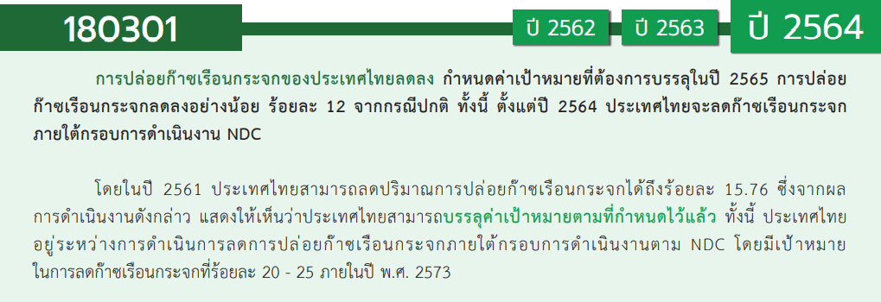
องค์ประกอบปัจจัย | ปีงบประมาณ
 | 2561 | 2562 | 2563 | 2564 | 2565 | 2566 | รวมจำนวนโครงการทั้งหมด
180301V01 |  | 3 | 20 | 12 | 11 |  | 46
180301F0101 |  | 1 | 2 |  | 1 |  | 4
180301F0102 |  | 1 | 12 | 9 | 8 |  | 30
180301F0103 |  | 1 | 3 | 2 | 1 |  | 7
180301F0104 |  |  | 3 | 1 | 1 |  | 5
180301V02 | 1 | 3 | 12 | 4 | 4 |  | 24
180301F0201 |  | 1 | 1 |  |  |  | 2
180301F0202 |  | 1 | 10 | 2 | 3 |  | 16
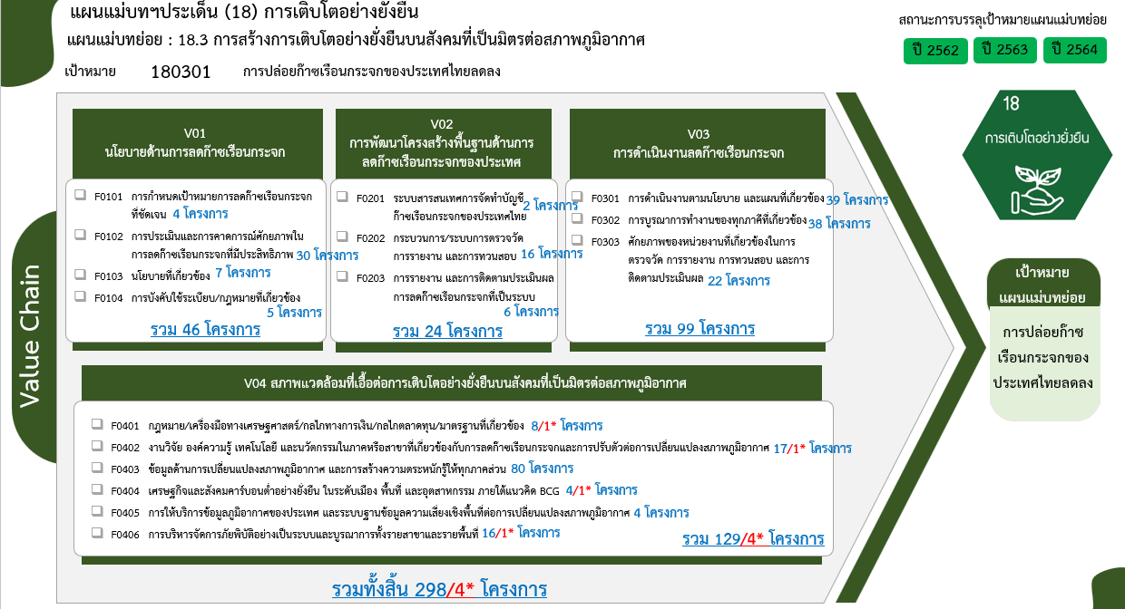
180301F0203 | 1 | 1 | 1 | 2 | 1 |  | 6
180301V03 | 3 | 11 | 54 | 17 | 14 |  | 99
180301F0301 | 3 | 3 | 14 | 10 | 9 |  | 39
180301F0302 |  | 7 | 23 | 4 | 4 |  | 38
180301F0303 |  | 1 | 17 | 3 | 1 |  | 22
180301V04 | 4 | 5 | 55 | 36 | 25 | 4 | 129
180301F0401 |  |  | 5 | 2 |  | 1 | 8
180301F0402 | 3 | 3 | 5 | 4 | 1 | 1 | 17
180301F0403 | 1 | 1 | 41 | 23 | 14 |  | 80
180301F0404 |  | 1 |  | 2 |  | 1 | 4
180301F0405 |  |  |  | 1 | 3 |  | 4
180301F0406 |  |  | 4 | 4 | 7 | 1 | 16
รวมจำนวนโครงการทั้งหมด | 8 | 22 | 141 | 69 | 54 | 4 | 298

 |  |  |  |  |  |  |  | หมายเหตุ: n* หมายถึง โครงการเพื่อขับเคลื่อนการบรรลุเป้าหมายตามยุทธศาสตร์ชาติ ประจำปีงบประมาณ พ.ศ. 2566

4. รวม
โครงการภายใต้เป้าหมายแผนแม่บทย่อย: 180301 การปล่อยก๊าซเรือนกระจกของประเทศไทยลดลง
กรุณา Log in เข้าระบบ eMENSCR ก่อนดำเนินการ Click ที่ link โครงการนั้น ๆ
หมายเหตุ : หากไม่ Login จะไม่สามารถดูรายละเอียดโครงการได้
โครงการที่ปรากฎเป็นโครงการที่ผ่านการอนุมัติจากผู้บริหาร (M7) ของหน่วยงานเท่านั้น (ข้อมูล ณ เดือนมีนาคม 2565)

ชื่อโครงการ / การดำเนินงาน | ปีงบประมาณ | วันที่เริ่มต้นโครงการ | วันที่สิ้นสุดโครงการ | หน่วยงานระดับกองหรือเทียบเท่า | หน่วยงานระดับกรมหรือเทียบเท่า | หน่วยงานระดับกระทรวงหรือเทียบเท่า | ประเภทโครงการ | องค์ประกอบ | ปัจจัย
ความร่วมมือเพื่อดำเนินการตามอนุสัญญา และพิธีสารข้อตกลงระหว่างประเทศด้านสิ่งแวดล้อม ความปลอดภัย สารเคมี วัตถุอันตรายภาคอุตสาหกรรม | 2561 | มกราคม 2561 | ตุลาคม 2561 | กองยุทธศาสตร์และแผนงาน | กรมโรงงานอุตสาหกรรม | กระทรวงอุตสาหกรรม |  | 180301V02 | 180301F0203
การพัฒนาเครื่องมือวิเคราะห์ต้นทุนส่วนเพิ่มในการลดการปล่อยก๊าซเรือนกระจก (Marginal Abatement Cost) ของมาตรการและนโยบายด้านการขนส่ง | 2561 | มีนาคม 2561 | มีนาคม 2562 | สำนักแผนความปลอดภัย | สำนักงานนโยบายและแผนการขนส่งและจราจร | กระทรวงคมนาคม |  | 180301V04 | 180301F0402
โครงการพัฒนาเทคโนโลยีขั้นสูงและระบบสารสนเทศด้านการบริหารจัดการทรัพยากรน้ำ | 2561 | ตุลาคม 2560 | กันยายน 2565 | ฝ่ายนโยบายและยุทธศาสตร์ | สถาบันสารสนเทศทรัพยากรน้ำ (องค์การมหาชน) (สสน.) | กระทรวงการอุดมศึกษา วิทยาศาสตร์ วิจัยและนวัตกรรม |  | 180301V04 | 180301F0403
โครงการพัฒนาระบบภูมิสารสนเทศน้ำระดับตำบล | 2561 | ตุลาคม 2560 | กันยายน 2562 | ฝ่ายนโยบายและยุทธศาสตร์ | สถาบันสารสนเทศทรัพยากรน้ำ (องค์การมหาชน) (สสน.) | กระทรวงการอุดมศึกษา วิทยาศาสตร์ วิจัยและนวัตกรรม |  | 180301V04 | 180301F0402
โครงการจัดหาเครื่องมือตรวจอากาศอัตโนมัติ (AWOS) | 2561 | ตุลาคม 2560 | กันยายน 2566 | กองเครื่องมืออุตุนิยมวิทยา | กรมอุตุนิยมวิทยา | กระทรวงดิจิทัลเพื่อเศรษฐกิจและสังคม |  | 180301V03 | 180301F0301
โครงการจัดหาเครื่องมือตรวจอากาศอัตโนมัติ (LLWAS) | 2561 | ตุลาคม 2560 | กันยายน 2566 | กองเครื่องมืออุตุนิยมวิทยา | กรมอุตุนิยมวิทยา | กระทรวงดิจิทัลเพื่อเศรษฐกิจและสังคม |  | 180301V03 | 180301F0301
บริหารจัดการทรัพยากรป่าชายเลน เพื่อรองรับการเปลี่ยนแปลงสภาวะภูมิอากาศ | 2561 | ตุลาคม 2560 | กันยายน 2565 | สำนักอนุรักษ์ทรัพยากรป่าชายเลน | กรมทรัพยากรทางทะเลและชายฝั่ง | กระทรวงทรัพยากรธรรมชาติและสิ่งแวดล้อม |  | 180301V04 | 180301F0402
ลดและเลิกใช้สารไฮโดรคลอโรฟลูออโรคาร์บอน ระยะที่ ๑ | 2561 | ตุลาคม 2560 | กันยายน 2561 | กองยุทธศาสตร์และแผนงาน | กรมโรงงานอุตสาหกรรม | กระทรวงอุตสาหกรรม |  | 180301V03 | 180301F0301
โครงการศึกษาความเหมาะสมในการขอรับเงินสนับสนุนด้านการเปลี่ยนแปลงสภาพภูมิอากาศภายใต้กรอบระหว่างประเทศของไทย | 2562 | ตุลาคม 2561 | กันยายน 2562 | กองประสานการจัดการเปลี่ยนแปลงสภาพภูมิอากาศ | สำนักงานนโยบายและแผนทรัพยากรธรรมชาติและสิ่งแวดล้อม | กระทรวงทรัพยากรธรรมชาติและสิ่งแวดล้อม |  | 180301V02 | 180301F0201
ค่าใช้จ่ายในการส่งเสริมการอนุรักษ์พลังงานในโรงงานอุตสาหกรรมขนาดกลางและขนาดเล็ก 5 ภาค (10 กลุ่ม) (ปีงบประมาณ 2562) | 2562 | พฤศจิกายน 2561 | สิงหาคม 2562 | สำนักส่งเสริมการอนุรักษ์พลังงาน | กรมพัฒนาพลังงานทดแทนและอนุรักษ์พลังงาน | กระทรวงพลังงาน |  | 180301V01 | 180301F0101
ค่าใช้จ่ายในการอนุรักษ์พลังงานแบบมีส่วนร่วมในอาคารธุรกิจขนาดกลางและขนาดเล็ก | 2562 | พฤศจิกายน 2561 | สิงหาคม 2562 | สำนักส่งเสริมการอนุรักษ์พลังงาน | กรมพัฒนาพลังงานทดแทนและอนุรักษ์พลังงาน | กระทรวงพลังงาน |  | 180301V03 | 180301F0302
การดำเนินงานเพื่อสร้างประสิทธิภาพเชิงนิเวศเศรษฐกิจ (Eco - efficiency) | 2562 | ตุลาคม 2561 | กันยายน 2562 | กองวางแผนกลยุทธ์ | บริษัท ขนส่ง จำกัด | กระทรวงคมนาคม |  | 180301V03 | 180301F0301
โครงการส่งเสริมการผลิตที่ลดอัตราการเกิดก๊าซเรือนกระจกโดยส่งเสริมอุตสาหกรรมคาร์บอนต่ำ | 2562 | พฤศจิกายน 2561 | กรกฎาคม 2562 | สำนักงานอุตสาหกรรมจังหวัดปราจีนบุรี | สำนักงานปลัดกระทรวงอุตสาหกรรม(ราชการบริหารส่วนภูมิภาค) | กระทรวงอุตสาหกรรม |  | 180301V04 | 180301F0402
โครงการศึกษาแนวทางการบูรณาการระหว่างกรมโรงงานอุตสาหกรรมและกรมพัฒนาพลังงานทดแทนและอนุรักษ์พลังงานโดยใช้กลไกการรับรองอุตสาหกรรมสีเขียว (Green Industry) เพื่อให้บรรลุเป้าหมายด้านพลังงานในภาคอุตสาหกรรม | 2562 | ธันวาคม 2561 | มิถุนายน 2563 | กองส่งเสริมเทคโนโลยีความปลอดภัยโรงงาน | กรมโรงงานอุตสาหกรรม | กระทรวงอุตสาหกรรม |  | 180301V03 | 180301F0302
โครงการพัฒนามาตรฐานด้านพลังงานและสิ่งแวดล้อม ในโรงงานอุตสาหกรรมเพื่อลดการใช้พลังงาน และเป็นมิตรต่อสิ่งแวดล้อม | 2562 | ธันวาคม 2561 | มิถุนายน 2563 | กองส่งเสริมเทคโนโลยีความปลอดภัยโรงงาน | กรมโรงงานอุตสาหกรรม | กระทรวงอุตสาหกรรม |  | 180301V03 | 180301F0302
โครงการพัฒนาประสิทธิภาพหม้อไอน้ำสำหรับโรงงาน ขนาดกลางและขนาดย่อม (Boiler Efficiency for SMEs) | 2562 | ธันวาคม 2561 | มิถุนายน 2563 | กองส่งเสริมเทคโนโลยีความปลอดภัยโรงงาน | กรมโรงงานอุตสาหกรรม | กระทรวงอุตสาหกรรม |  | 180301V03 | 180301F0302
โครงการพัฒนาต้นแบบระบบการผลิตที่เหมาะสมด้วยนวัตกรรมและIOT | 2562 | ธันวาคม 2561 | มิถุนายน 2563 | กองส่งเสริมเทคโนโลยีความปลอดภัยโรงงาน | กรมโรงงานอุตสาหกรรม | กระทรวงอุตสาหกรรม |  | 180301V03 | 180301F0302
โครงการเพิ่มประสิทธิภาพระบบไอน้ำสำหรับโรงไฟฟ้าชีวมวล | 2562 | ธันวาคม 2561 | มิถุนายน 2563 | กองส่งเสริมเทคโนโลยีความปลอดภัยโรงงาน | กรมโรงงานอุตสาหกรรม | กระทรวงอุตสาหกรรม |  | 180301V03 | 180301F0302
โครงการพัฒนาระบบ Factory Energy Monitoring Online ในโรงงานอุตสาหกรรม | 2562 | เมษายน 2562 | กันยายน 2563 | กองส่งเสริมเทคโนโลยีความปลอดภัยโรงงาน | กรมโรงงานอุตสาหกรรม | กระทรวงอุตสาหกรรม |  | 180301V03 | 180301F0303
โครงการพัฒนาระบบแบบจำลองเพื่อการบริหารจัดการน้ำและคาดการณ์น้ำท่วม ในพื้นที่เขตเมือง | 2562 | ตุลาคม 2561 | กันยายน 2565 | ฝ่ายนโยบายและยุทธศาสตร์ | สถาบันสารสนเทศทรัพยากรน้ำ (องค์การมหาชน) (สสน.) | กระทรวงการอุดมศึกษา วิทยาศาสตร์ วิจัยและนวัตกรรม |  | 180301V04 | 180301F0404
โครงการปรับปรุงระบบสำรวจแบบเคลื่อนที่ เพื่อสนับสนุนการติดตามและวิเคราะห์สถานการณ์น้ำ | 2562 | ตุลาคม 2561 | กันยายน 2564 | ฝ่ายนโยบายและยุทธศาสตร์ | สถาบันสารสนเทศทรัพยากรน้ำ (องค์การมหาชน) (สสน.) | กระทรวงการอุดมศึกษา วิทยาศาสตร์ วิจัยและนวัตกรรม |  | 180301V04 | 180301F0402
โครงการลดการปล่อยก๊าซเรือนกระจกในภาคป่าไม้ โดยสร้างแรงจูงใจและกระบวนการมีส่วนร่วม ระยะที่ 2 | 2562 | ตุลาคม 2561 | กันยายน 2564 | กองการต่างประเทศ | กรมอุทยานแห่งชาติ สัตว์ป่า และพันธุ์พืช | กระทรวงทรัพยากรธรรมชาติและสิ่งแวดล้อม |  | 180301V01 | 180301F0102
การจัดเตรียมกรอบแผนการบริหารจัดการสิ่งแวดล้อม (Environment Management Framework: EMF) สำหรับภาคอุตสาหกรรมโฟมแบบฉีดพ่น (Spray Foam Sector) ในการปรับเปลี่ยนสาร HCFC-141b ไปใช้สารทดแทนที่มีค่าศักยภาพที่ทำให้โลกร้อนต่ำ (Low-GWP) (HFOs และ CO2 ภายใต้ โครงการลดและเลิกใช้สาร HCFCs ของประเทศไทย ระยะที่ 2 (Thailand HCFCs Phase-out Stage II) | 2562 | เมษายน 2562 | กรกฎาคม 2562 | กองบริหารจัดการวัตถุอันตราย | กรมโรงงานอุตสาหกรรม | กระทรวงอุตสาหกรรม |  | 180301V03 | 180301F0301
โครงการบริหารจัดการทรัพยากรทางทะเลและชายฝั่งเพื่อรองรับการเปลี่ยนแปลงสภาวภูมิอากาศ | 2562 | ตุลาคม 2561 | กันยายน 2562 | สถาบันวิจัยและพัฒนาทรัพยากรทางทะเล ชายฝั่งทะเล และป่าชายเลน | กรมทรัพยากรทางทะเลและชายฝั่ง | กระทรวงทรัพยากรธรรมชาติและสิ่งแวดล้อม |  | 180301V04 | 180301F0402
โครงการจัดหาเครื่องมือตรวจอากาศอัตโนมัติ (AWOS) | 2562 | ตุลาคม 2561 | กันยายน 2565 | กองเครื่องมืออุตุนิยมวิทยา | กรมอุตุนิยมวิทยา | กระทรวงดิจิทัลเพื่อเศรษฐกิจและสังคม |  | 180301V04 | 180301F0403
โครงการจัดหาเครื่องมือตรวจอากาศอัตโนมัติ (LLWAS) | 2562 | ตุลาคม 2561 | กันยายน 2565 | กองเครื่องมืออุตุนิยมวิทยา | กรมอุตุนิยมวิทยา | กระทรวงดิจิทัลเพื่อเศรษฐกิจและสังคม |  | 180301V03 | 180301F0302
โครงการก่อสร้างหอเรดาร์และติดตั้งเครื่องเรดาร์ตรวจอากาศ | 2562 | ตุลาคม 2561 | กันยายน 2566 | กองเครื่องมืออุตุนิยมวิทยา | กรมอุตุนิยมวิทยา | กระทรวงดิจิทัลเพื่อเศรษฐกิจและสังคม |  | 180301V03 | 180301F0301
โครงการปรับปรุงสถานีตรวจวัดแผ่นดินไหว | 2562 | ตุลาคม 2561 | กันยายน 2565 | กองเฝ้าระวังแผ่นดินไหว | กรมอุตุนิยมวิทยา | กระทรวงดิจิทัลเพื่อเศรษฐกิจและสังคม |  | 180301V02 | 180301F0203
โครงการรักษ์ป่าน่าน ตามโครงการพระราชดำริ สมเด็จพระเทพรัตนราชสุดา ฯ สยามบรมราชกุมารี บูรณาการจัดการเรียนรู้ตามแนวทางการศึกษาเพื่อการพัฒนาที่ยั่งยืน เน้นทักษะ และสมรรถนะผู้เรียนแห่งอนาคตในศตวรรษที่ 21 | 2562 | ตุลาคม 2561 | กันยายน 2562 | สำนักพัฒนานวัตกรรมการจัดการศึกษา | สำนักงานคณะกรรมการการศึกษาขั้นพื้นฐาน | กระทรวงศึกษาธิการ |  | 180301V01 | 180301F0103
โครงการสร้างความร่วมมือและเพิ่มศักยภาพในการปรับตัวเชิงรุกต่อการเปลี่ยนแปลงสภาพภูมิอากาศ | 2562 | ตุลาคม 2561 | กันยายน 2562 | กองยุทธศาสตร์และแผนงาน | กรมส่งเสริมคุณภาพสิ่งแวดล้อม | กระทรวงทรัพยากรธรรมชาติและสิ่งแวดล้อม |  | 180301V02 | 180301F0202
โครงการเสนอ (ร่าง) พระราชบัญญัติ ว่าด้วยการเปลี่ยนแปลงสภาพภูมิอากาศ | 2563 | มีนาคม 2563 | กันยายน 2563 | กองประสานการจัดการเปลี่ยนแปลงสภาพภูมิอากาศ | สำนักงานนโยบายและแผนทรัพยากรธรรมชาติและสิ่งแวดล้อม | กระทรวงทรัพยากรธรรมชาติและสิ่งแวดล้อม |  | 180301V03 | 180301F0302
ค่าใช้จ่ายในการส่งเสริมการอนุรักษ์พลังงานในโรงงานอุตสาหกรรมขนาดกลางและขนาดเล็ก 5 ภาค (10 กลุ่ม) (ปีงบประมาณ 2563) | 2563 | ตุลาคม 2562 | กรกฎาคม 2563 | สำนักส่งเสริมการอนุรักษ์พลังงาน | กรมพัฒนาพลังงานทดแทนและอนุรักษ์พลังงาน | กระทรวงพลังงาน |  | 180301V04 | 180301F0401
...

